Draaigrafiek vergelijken
Excel cursus gevorderden
Draaigrafieken maken en kopieren als afbeelding en vergelijken
Maak een draaigrafiek, verplaats, verklein en zet op een leeg werkblad
1. | Maak vanuit de Draaitabel Inschrijfkosten via Hulpmiddelen een draaigrafiek
 | Aktiveer de draaitabel - Analyseren - Draaigrafiek - Cirkel -kies 3D cirkel en maak deze op naar wens of voorbeeld - sleep de grafiek naar K20
2. | Maak nu een overzicht van de inschrijfkosten voor Amsterdam en Gouda (zie voorbeeld) om te kunnen vergelijken
 | Activeer de draaigrafiek - klik filter Plaats - selecteer alleen Gouda en Amsterdam
3. | Stel de gegevenslabel in via - Hulpmiddelen - Indeling - Ontwerpen - Snelle indeling - kies Indeling 4 - verplaats de labels buiten de taartpunt
4. | Verklein de grafiek zoals de afbeeldingen - Kopieer de draaigrafiek en Plakken speciaal - Afbeelding JPEG - sleep op de gewenste plaats
5. | Klik op filter Plaats en selecteer nu Utrecht en Rotterdam - kopieer en Plakken speciaal als afbeelding - zet ze naast elkaar voor vergelijking
6. | Verwijder de draaigrafiek - klik op rand - Delete

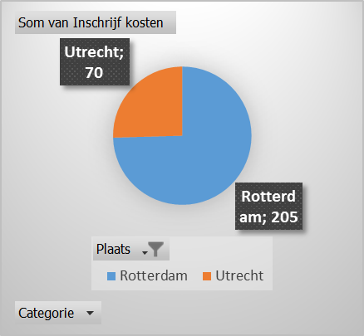
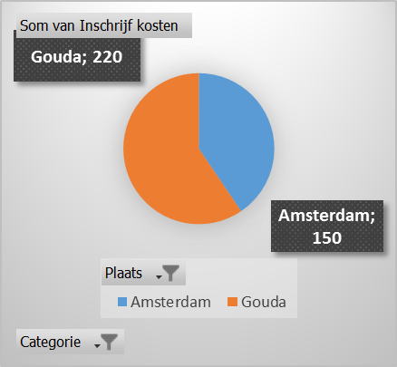
 | (zie voorbeeld) | voorbeelden afbeeldingen | Inschrijfkosten
 |  |  |  | JUNIOR | PUPIL | SENIOR | Eindtotaal
 |  |  | Amsterdam | € 150.00 | € 225.00 | € 700.00 | 1075
 |  |  | Gouda | € 170.00 | € 350.00 | € 500.00 | 1020
 |  |  | Eindtotaal | € 320.00 | € 575.00 | € 1,200.00 | 2095

 |  |  |  | Hieronder de draaigrafiek maken

 |  | Plakken speciaal als Afbeelding

 | Hieronder de grafiek afbeeldingen plakken

